Data
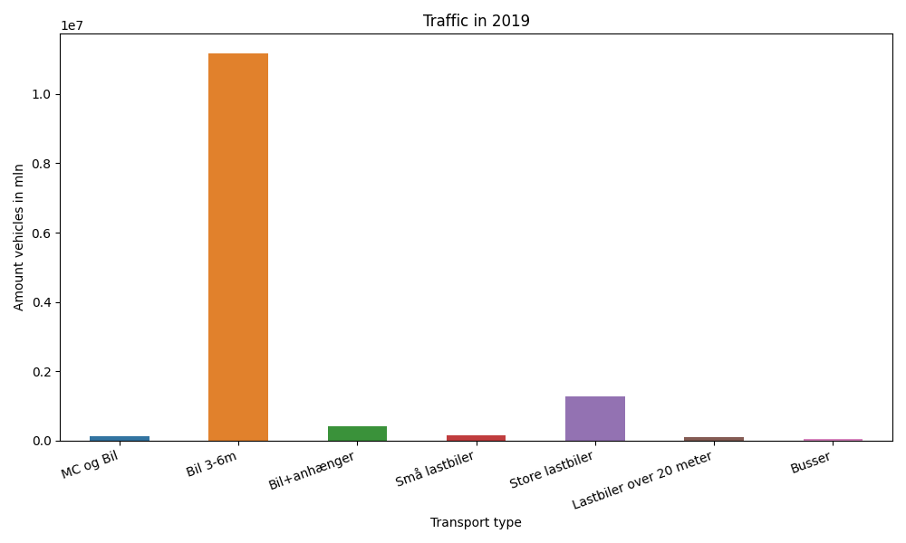
År | Måned | MC og Bil | Bil 3-6m | Bil+anhænger | Små lastbiler | Store lastbiler | Lastbiler over 20 meter | Busser | Total
2019 | 12 | 6287 | 868898 | 17066 | 9012 | 91709 | 7186 | 2928 | 1003086
2019 | 11 | 7897 | 880117 | 22321 | 10554 | 107908 | 8133 | 3343 | 1040273
2019 | 10 | 8944 | 947828 | 29177 | 11567 | 115936 | 8631 | 3663 | 1125746
2019 | 9 | 12512 | 951932 | 34713 | 12157 | 108699 | 8534 | 4181 | 1132728
2019 | 8 | 16585 | 1081434 | 54380 | 14811 | 107569 | 8555 | 4550 | 1287884
2019 | 7 | 15360 | 1055236 | 67861 | 16533 | 104029 | 8282 | 3840 | 1271141
2019 | 6 | 16592 | 1058662 | 45782 | 13989 | 104796 | 8346 | 4601 | 1252768
2019 | 5 | 13666 | 1036355 | 36072 | 12214 | 114893 | 8951 | 4456 | 1226607
2019 | 4 | 11929 | 951891 | 31443 | 10734 | 106788 | 8327 | 5918 | 1127030
2019 | 3 | 8852 | 874977 | 24593 | 10245 | 106492 | 8313 | 3820 | 1037292
2019 | 2 | 7103 | 739438 | 19778 | 8924 | 96345 | 7232 | 3036 | 881856
2019 | 1 | 7780 | 732182 | 18802 | 9637 | 105391 | 7797 | 3084 | 884673

